Sheet1
[제작] 엑스벨 명화 다이어리

배송주소:
제품명 | [제작] 엑스벨 명화 다이어리
이미지 | 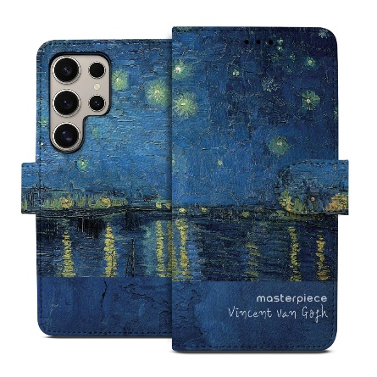 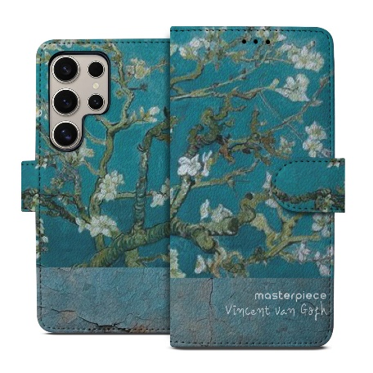 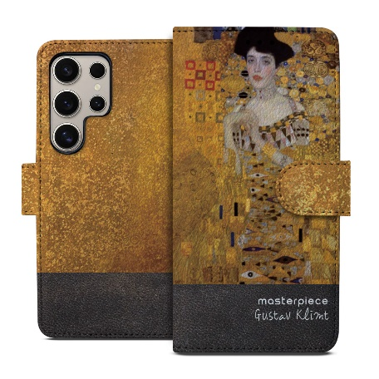 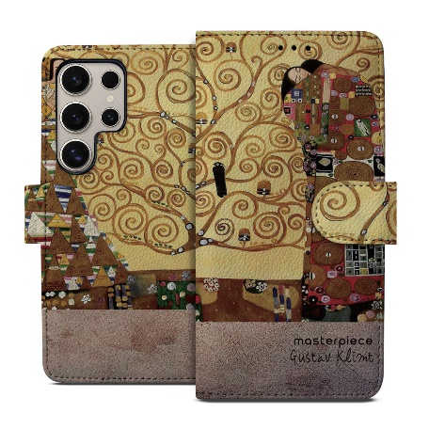 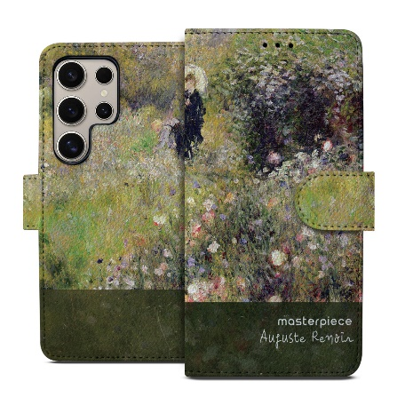 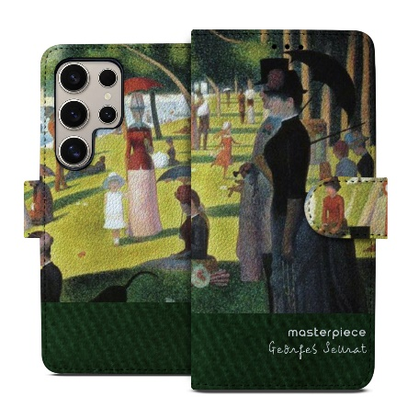 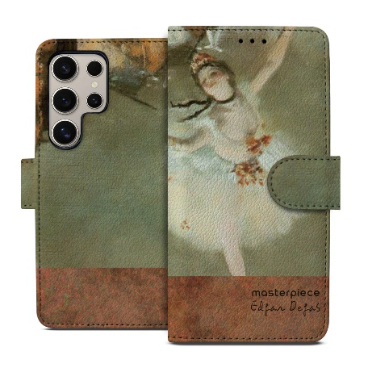 |  |  |  |  |  |  | 이미지
기종/색상 | 고흐-론강의 별이 빛나는 밤 | 고흐-꽃피는 아몬드 나무 | 클림트-아델 블로흐 바우어의 초상 | 클림트-생명의 나무 | 르누아르-여름풍경 | 쇠라-그랑자트섬의 일요일 오후 | 드가-스타 무용수 | 기종/색상 | 고흐-론강의 별이 빛나는 밤 | 고흐-꽃피는 아몬드 나무 | 클림트-아델 블로흐 바우어의 초상 | 클림트-생명의 나무 | 르누아르-여름풍경 | 쇠라-그랑자트섬의 일요일 오후 | 드가-스타 무용수
아이폰7/8/SE2 |  |  |  |  |  |  |  | 갤럭시갤럭시A10e (A102N)/ 갤럭시Jean2 (A202)
아이폰7/8플러스 |  |  |  |  |  |  |  | 갤럭시와이드4 (A205)/ 갤럭시A30Duos (A305)
아이폰X/XS |  |  |  |  |  |  |  | 갤럭시A40 (A405)
아이폰XS MAX |  |  |  |  |  |  |  | 갤럭시A50Duos (A505)
아이폰XR |  |  |  |  |  |  |  | 갤럭시A90 5G (A908S)
아이폰11 |  |  |  |  |  |  |  | 갤럭시A12 (A125)
아이폰11 PRO |  |  |  |  |  |  |  | 갤럭시A21S (A217)
아이폰11 PRO MAX |  |  |  |  |  |  |  | 갤럭시A31 (A315)
아이폰12 mini |  |  |  |  |  |  |  | 갤럭시A51 (A516)
아이폰12/PRO |  |  |  |  |  |  |  | 갤럭시A71 (A716)
아이폰12 PRO MAX |  |  |  |  |  |  |  | 갤럭시A22 (A226)/ 갤럭시와이드5 (E426)
아이폰13 mini |  |  |  |  |  |  |  | 갤럭시A32 LTE (A325)
아이폰13 |  |  |  |  |  |  |  | 갤럭시A32 5G (A326)
아이폰13 PRO |  |  |  |  |  |  |  | 갤럭시A42 (A426)
아이폰13 PRO MAX |  |  |  |  |  |  |  | 갤럭시A52 (A526)
아이폰14 |  |  |  |  |  |  |  | 갤럭시A82 (A826)
아이폰14 PLUS |  |  |  |  |  |  |  | 갤럭시A13 (A136)
아이폰14 PRO |  |  |  |  |  |  |  | 갤럭시A23 (A235)/ 갤럭시M23 (M236)
아이폰14 PRO MAX |  |  |  |  |  |  |  | 갤럭시A53 (A536)
아이폰15 |  |  |  |  |  |  |  | 갤럭시A73 (A736)
아이폰15 PLUS |  |  |  |  |  |  |  | 갤럭시A24 (A245)
아이폰15 PRO |  |  |  |  |  |  |  | 갤럭시A34 (A346)
아이폰15 PRO MAX |  |  |  |  |  |  |  | 갤럭시A54 (A546)
아이폰16 |  |  |  |  |  |  |  | 갤럭시A15 (A155)
아이폰16 PLUS |  |  |  |  |  |  |  | 갤럭시A25 (A256)
아이폰16 PRO |  |  |  |  |  |  |  | 갤럭시A55 (A556)
아이폰16 PRO MAX |  |  |  |  |  |  |  | 갤럭시A16 (A165)
아이폰16e |  |  |  |  |  |  |  | 갤럭시A36 (A365)
갤럭시S8 (G950) |  |  |  |  |  |  |  | 갤럭시A56 (A565)
갤럭시S8플러스 (G955) |  |  |  |  |  |  |  | 갤럭시A17 (A175)
갤럭시S9 (G960) |  |  |  |  |  |  |  | 갤럭시M33(M336)
갤럭시S9플러스 (G965) |  |  |  |  |  |  |  | 갤럭시M53(M536)
갤럭시S10e (G970) |  |  |  |  |  |  |  | 갤럭시M44(M446)
갤럭시S10 (G973) |  |  |  |  |  |  |  | 갤럭시M15 (M156)
갤럭시S10플러스 (G975)
갤럭시S10 5G (G977)
갤럭시S20 (G981)
갤럭시S20플러스 (G986)
갤럭시S20울트라 (G988)
갤럭시S20FE (G781)
갤럭시S21 (G991)
갤럭시S21플러스 (G996)
갤럭시S21울트라 (G998)
갤럭시S22 (S901)
갤럭시S22플러스 (S906)
갤럭시S22울트라 (S908)
갤럭시S23 (S911)
갤럭시S23플러스 (S916)
갤럭시S23울트라 (S918)
갤럭시S23 FE (S711)
갤럭시S24 (S921)
갤럭시S24플러스 (S926)
갤럭시S24울트라 (S928)
갤럭시S24 FE (S721)
갤럭시S25(S931)
갤럭시S25플러스(S936)
갤럭시S25울트라 (S938)
갤럭시S25엣지(S937)
갤럭시노트8 (N950)
갤럭시노트9 (N960)
갤럭시노트10 (N971)
갤럭시노트10플러스 (N976)
갤럭시노트20 (N985)
갤럭시노트20울트라 (N986)

